Загальна
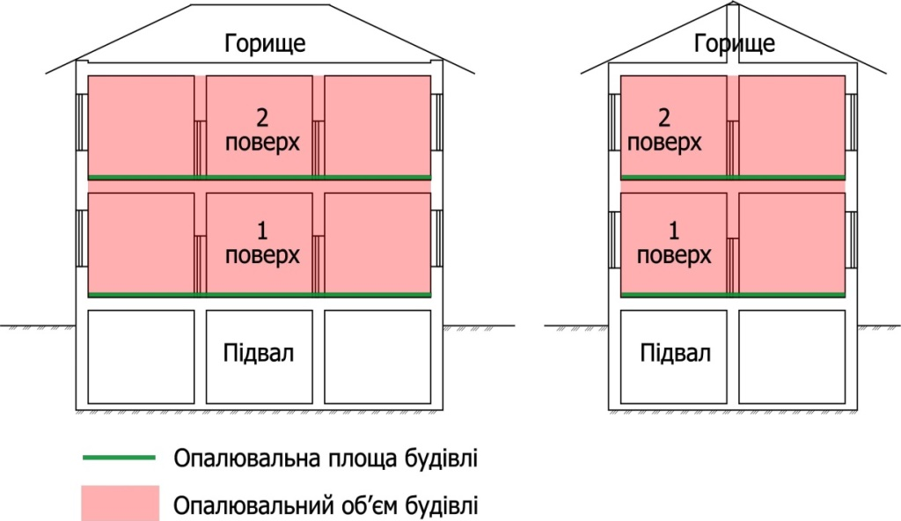
Опитувальний лист об'єкту |  |  |  |  | Як визначити опалювальну площу і об'ем?
Назва об'єкту
Адреса об'єкту
Контактна особа, тел.

Витрати газу, м3; Витрата тепла, Гкал, ГДж, кВт*год; Витрати твердогопалива, м3, тонн (залишити потрібне)
 | 2015 | 2016 | 2017
січень
лютий
березень
квітень
травень
червень
липень
серпень
вересень |  |  |  |  |  | теплогенераторна
жовтень
листопад |  |  |  |  | Приклад обмірювального креслення об'єкту
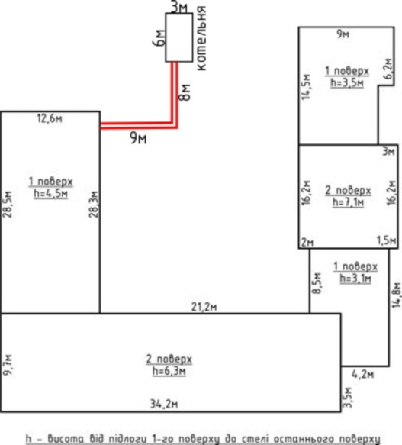
грудень
Всього | 0 | 0 | 0
Вартість одиниці палива або тепла, грн

Період роботи системи опалення |  |  |  | Приклад
відключено |  |  |  | 2016-04-15
підключено |  |  |  | 2016-10-15
Днів | 365 | 365 | 365 | 182

Опалювальна площа будівлі, м2
Опалювальний об'єм будівлі, м3
Кількість поверхів будівлі, пов
Середня температура в будівлі, °С |  |  |  | Приклад
Гаряча вода, наявність і спосіб отримання |  |  |  | наявна, від електрики

Надати:
Сканкопію або гарне фото техпаспорту будівлі, при його відсутності зробити обмірювальні креслення будівлі (відповідно прикладу)
Фото 3-4шт: загальний вид будівлі, власної теплогенраторної з маркою котла, вводу тепла, внутрішній вигляд приміщень

